关系图
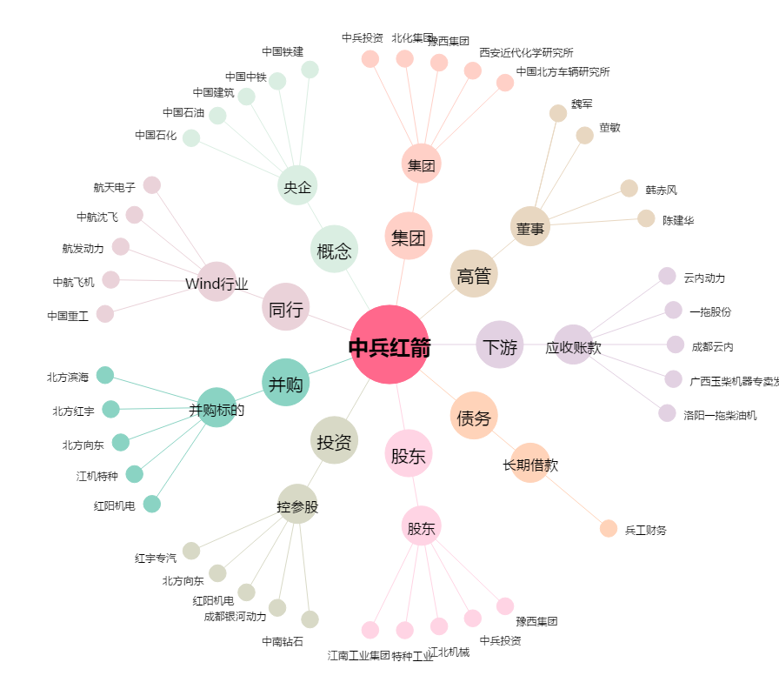
中兵红箭[000519.SZ] - 关系概览图

